Direct
Republic of Yemen Ministry of Higher Education & Scientific Research International University of Technology Twintech | 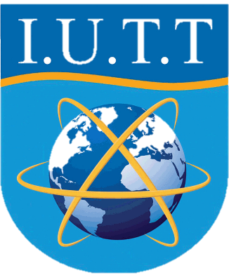 | الجمهورية اليمنية وزارة التعليم العالي والبحث العلمي جامعة تونتك الدولية للتكنولوجيا

Qu_Text | Qu_Mark | Qu_Answer
q? | 20 | w

